상품제안서
에프킬라 오프 에어졸 150ml 모기기피제 | 상품코드: F26579

 |  |  |  |  |  |  | 02-412-0044 | www.easy1.co.kr
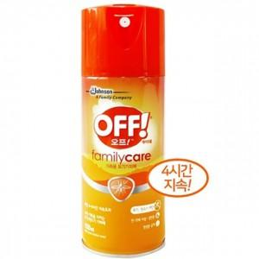

【상세/제작정보】

【인쇄/포장옵션】 | / 포장불가능

【공급단가】 | 수량 | 200~ | 500~ | 1,000~ | 3,000~ | 5,000~
*VAT별도 | 단가 | 4,250원 | 4,180원 | 4,080원 | 3,970원 | 3,910원

【상품 URL】 | http://www.easy1.co.kr/src/goods_detail.php?gdno=26579

